关系图
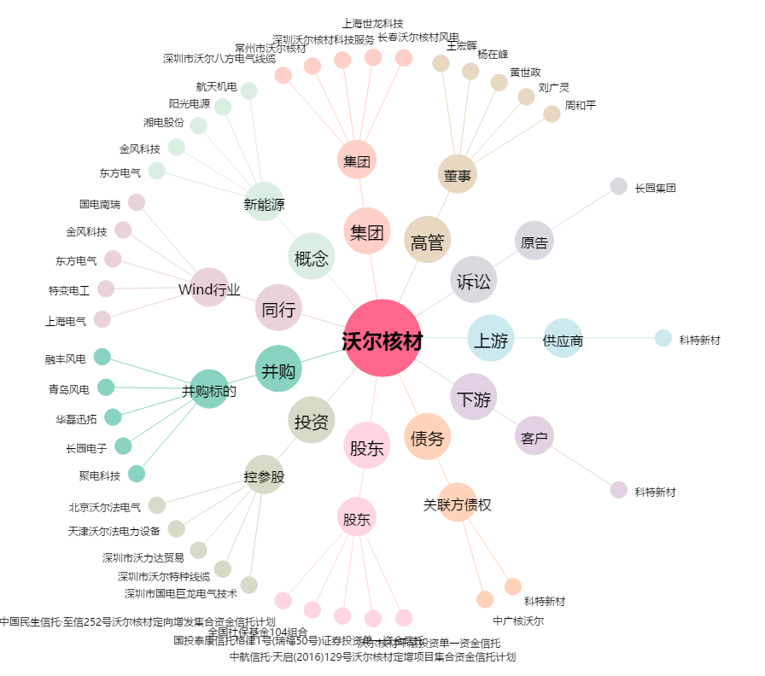
沃尔核材[002130.SZ] - 关系概览图

